ForcaVertical
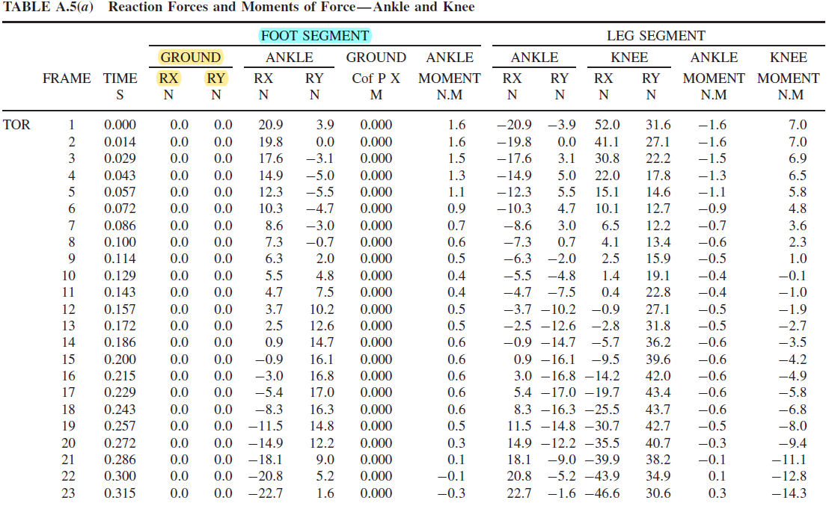
0 | 0.04 |  | 0.0000
0.0068634140228 | 0.06 |  | 1.0101
0.013726828046 | 0.1 |  | 2.0202
0.020590242069 | 0.18 |  | 3.0303
0.027453656091 | 0.26 |  | 4.0404
0.034317070114 | 0.41 |  | 5.0505
0.041180484137 | 0.58 |  | 6.0606
0.04804389816 | 0.725 |  | 7.0707
0.054907312183 | 0.84 |  | 8.0808
0.061770726206 | 0.92 |  | 9.0909
0.068634140228 | 1.03 |  | 10.1010
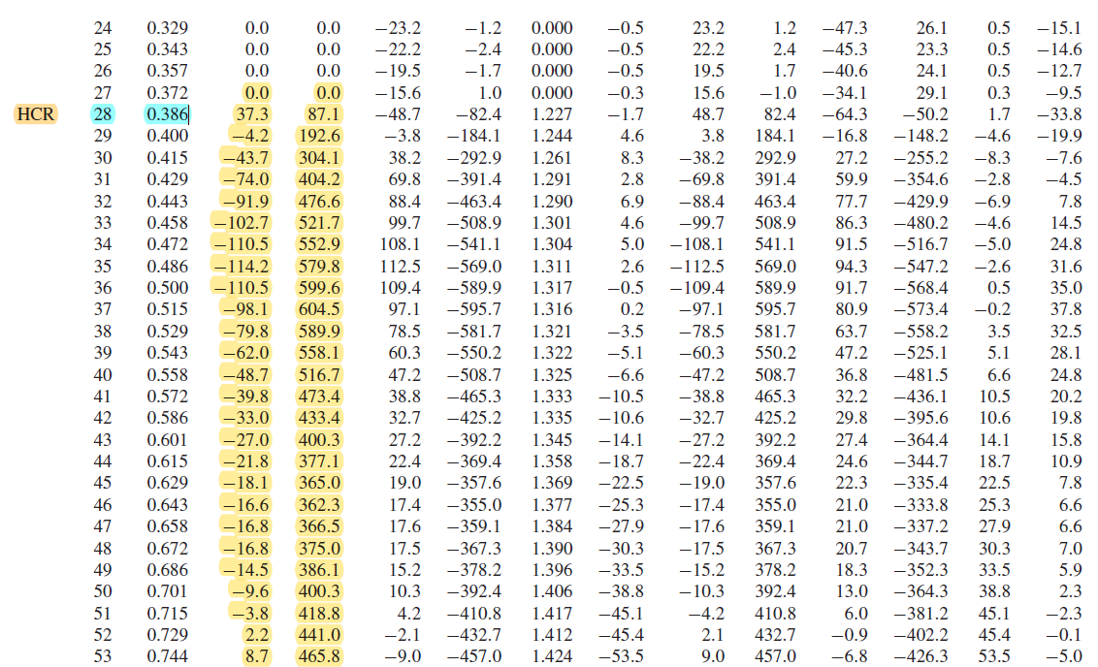
0.075497554251 | 1.06 |  | 11.1111
0.082360968274 | 1.1 |  | 12.1212
0.089224382297 | 1.11 |  | 13.1313
0.09608779632 | 1.13 | Fload1 | 14.1414
0.10295121034 | 1.128 |  | 15.1515
0.10981462437 | 1.1 |  | 16.1616
0.11667803839 | 1.09 |  | 17.1717
0.12354145241 | 1.041 |  | 18.1818
0.13040486643 | 1.02 |  | 19.1919
0.13726828046 | 1 |  | 20.2020
0.14413169448 | 0.94 |  | 21.2121
0.1509951085 | 0.88 |  | 22.2222
0.15785852253 | 0.87 |  | 23.2323
0.16472193655 | 0.84 |  | 24.2424
0.17158535057 | 0.8 |  | 25.2525
0.17844876459 | 0.78 |  | 26.2626
0.18531217862 | 0.76 |  | 27.2727
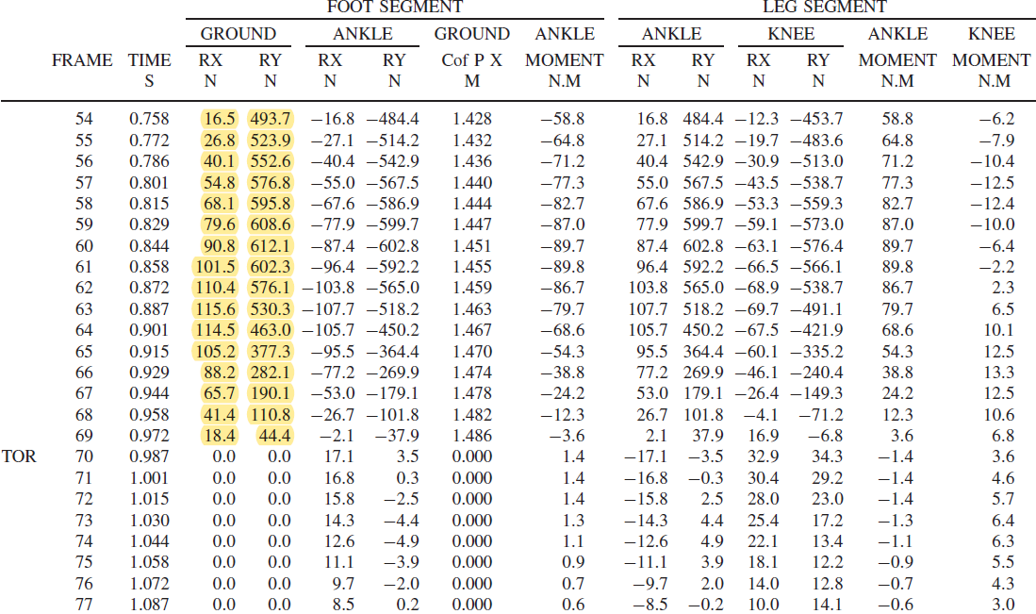
0.19217559264 | 0.75 |  | 28.2828
0.19903900666 | 0.74 | Fload2 | 29.2929
0.20590242069 | 0.741 |  | 30.3030
0.21276583471 | 0.758 |  | 31.3131
0.21962924873 | 0.76 |  | 32.3232
0.22649266275 | 0.78 |  | 33.3333
0.23335607678 | 0.79 |  | 34.3434
0.2402194908 | 0.795 |  | 35.3535
0.24708290482 | 0.82 |  | 36.3636
0.25394631885 | 0.86 |  | 37.3737
0.26080973287 | 0.89 |  | 38.3838
0.26767314689 | 0.923 |  | 39.3939
0.27453656091 | 0.95 |  | 40.4040
0.28139997494 | 0.98 |  | 41.4141
0.28826338896 | 1.02 |  | 42.4242
0.29512680298 | 1.058 |  | 43.4343
0.30199021701 | 1.061 |  | 44.4444
0.30885363103 | 1.1 |  | 45.4545
0.31571704505 | 1.11 |  | 46.4646
0.32258045907 | 1.118 | Fload3 | 47.4747
0.3294438731 | 1.1 |  | 48.4848
0.33630728712 | 1.09 |  | 49.4949
0.34317070114 | 1.08 |  | 50.5050
0.35003411516 | 1.04 |  | 51.5152
0.35689752919 | 0.89 |  | 52.5253
0.36376094321 | 0.798 | Fload4 | 53.5354
0.37062435723 | 0.64 |  | 54.5455
0.37748777126 | 0.52 |  | 55.5556
0.38435118528 | 0.44 |  | 56.5657
0.3912145993 | 0.36 |  | 57.5758
0.39807801332 | 0.22 |  | 58.5859
0.40494142735 | 0 |  | 59.5960
0.41180484137 | 0 |  | 60.6061
0.41866825539 | 0 |  | 61.6162
0.42553166942 | 0 |  | 62.6263
0.43239508344 | 0 |  | 63.6364
0.43925849746 | 0 |  | 64.6465
0.44612191148 | 0 |  | 65.6566
0.45298532551 | 0 |  | 66.6667
0.45984873953 | 0 |  | 67.6768
0.46671215355 | 0 |  | 68.6869
0.47357556758 | 0 |  | 69.6970
0.4804389816 | 0 |  | 70.7071
0.48730239562 | 0 |  | 71.7172
0.49416580964 | 0 |  | 72.7273
0.50102922367 | 0 |  | 73.7374
0.50789263769 | 0 |  | 74.7475
0.51475605171 | 0 |  | 75.7576
0.52161946574 | 0 |  | 76.7677
0.52848287976 | 0 |  | 77.7778
0.53534629378 | 0 |  | 78.7879
0.5422097078 | 0 |  | 79.7980
0.54907312183 | 0 |  | 80.8081
0.55593653585 | 0 |  | 81.8182
0.56279994987 | 0 |  | 82.8283
0.5696633639 | 0 |  | 83.8384
0.57652677792 | 0 |  | 84.8485
0.58339019194 | 0 |  | 85.8586
0.59025360596 | 0 |  | 86.8687
0.59711701999 | 0 |  | 87.8788
0.60398043401 | 0 |  | 88.8889
0.61084384803 | 0 |  | 89.8990
0.61770726206 | 0 |  | 90.9091
0.62457067608 | 0 |  | 91.9192
0.6314340901 | 0 |  | 92.9293
0.63829750412 | 0 |  | 93.9394
0.64516091815 | 0 |  | 94.9495
0.65202433217 | 0 |  | 95.9596
0.65888774619 | 0 |  | 96.9697
0.66575116022 | 0 |  | 97.9798
0.67261457424 | 0 |  | 98.9899
0.67947798826 | 0 |  | 100.0000

ForcaTangencial
0 | 0 |  | 0.0000
0.0068634140228 | 0 |  | 1.0101
0.013726828046 | 0 |  | 2.0202
0.020590242069 | -0.00835 |  | 3.0303
0.027453656091 | -0.0166 |  | 4.0404
0.034317070114 | -0.04175 |  | 5.0505
0.041180484137 | -0.07515 |  | 6.0606
0.04804389816 | -0.117 |  | 7.0707
0.054907312183 | -0.134 |  | 8.0808
0.061770726206 | -0.1503 |  | 9.0909
0.068634140228 | -0.164 |  | 10.1010
0.075497554251 | -0.17 |  | 11.1111
0.082360968274 | -0.167 |  | 12.1212
0.089224382297 | -0.15531 |  | 13.1313
0.09608779632 | -0.15 | Fload1 | 14.1414
0.10295121034 | -0.142 |  | 15.1515
0.10981462437 | -0.1336 |  | 16.1616
0.11667803839 | -0.125 |  | 17.1717
0.12354145241 | -0.117 |  | 18.1818
0.13040486643 | -0.1 |  | 19.1919
0.13726828046 | -0.0968 |  | 20.2020
0.14413169448 | -0.0835 |  | 21.2121
0.1509951085 | -0.0818 |  | 22.2222
0.15785852253 | -0.067 |  | 23.2323
0.16472193655 | -0.06 |  | 24.2424
0.17158535057 | -0.051 |  | 25.2525
0.17844876459 | -0.05 |  | 26.2626
0.18531217862 | -0.043 |  | 27.2727
0.19217559264 | -0.0334 |  | 28.2828
0.19903900666 | -0.033 | Fload2 | 29.2929
0.20590242069 | -0.0167 |  | 30.3030
0.21276583471 | -0.015 |  | 31.3131
0.21962924873 | -0.01336 |  | 32.3232
0.22649266275 | -0.0083 |  | 33.3333
0.23335607678 | -0.0016 |  | 34.3434
0.2402194908 | 0 |  | 35.3535
0.24708290482 | 0.022 |  | 36.3636
0.25394631885 | 0.0244 |  | 37.3737
0.26080973287 | 0.033 |  | 38.3838
0.26767314689 | 0.0421 |  | 39.3939
0.27453656091 | 0.051 |  | 40.4040
0.28139997494 | 0.067 |  | 41.4141
0.28826338896 | 0.089 |  | 42.4242
0.29512680298 | 0.111 |  | 43.4343
0.30199021701 | 0.12 |  | 44.4444
0.30885363103 | 0.133 |  | 45.4545
0.31571704505 | 0.1532 |  | 46.4646
0.32258045907 | 0.1776 | Fload3 | 47.4747
0.3294438731 | 0.211 |  | 48.4848
0.33630728712 | 0.22 |  | 49.4949
0.34317070114 | 0.23 |  | 50.5050
0.35003411516 | 0.24 |  | 51.5152
0.35689752919 | 0.239 |  | 52.5253
0.36376094321 | 0.23 | Fload4 | 53.5354
0.37062435723 | 0.22 |  | 54.5455
0.37748777126 | 0.189 |  | 55.5556
0.38435118528 | 0.1554 |  | 56.5657
0.3912145993 | 0.1221 |  | 57.5758
0.39807801332 | 0.071 |  | 58.5859
0.40494142735 | 0.044 |  | 59.5960
0.41180484137 | 0.022 |  | 60.6061
0.41866825539 | 0 |  | 61.6162
0.42553166942 | 0 |  | 62.6263
0.43239508344 | 0 |  | 63.6364
0.43925849746 | 0 |  | 64.6465
0.44612191148 | 0 |  | 65.6566
0.45298532551 | 0 |  | 66.6667
0.45984873953 | 0 |  | 67.6768
0.46671215355 | 0 |  | 68.6869
0.47357556758 | 0 |  | 69.6970
0.4804389816 | 0 |  | 70.7071
0.48730239562 | 0 |  | 71.7172
0.49416580964 | 0 |  | 72.7273
0.50102922367 | 0 |  | 73.7374
0.50789263769 | 0 |  | 74.7475
0.51475605171 | 0 |  | 75.7576
0.52161946574 | 0 |  | 76.7677
0.52848287976 | 0 |  | 77.7778
0.53534629378 | 0 |  | 78.7879
0.5422097078 | 0 |  | 79.7980
0.54907312183 | 0 |  | 80.8081
0.55593653585 | 0 |  | 81.8182
0.56279994987 | 0 |  | 82.8283
0.5696633639 | 0 |  | 83.8384
0.57652677792 | 0 |  | 84.8485
0.58339019194 | 0 |  | 85.8586
0.59025360596 | 0 |  | 86.8687
0.59711701999 | 0 |  | 87.8788
0.60398043401 | 0 |  | 88.8889
0.61084384803 | 0 |  | 89.8990
0.61770726206 | 0 |  | 90.9091
0.62457067608 | 0 |  | 91.9192
0.6314340901 | 0 |  | 92.9293
0.63829750412 | 0 |  | 93.9394
0.64516091815 | 0 |  | 94.9495
0.65202433217 | 0 |  | 95.9596
0.65888774619 | 0 |  | 96.9697
0.66575116022 | 0 |  | 97.9798
0.67261457424 | 0 |  | 98.9899
0.67947798826 | 0 |  | 100.0000

